メニュー
Home

取引先

受注

緊急注文
発注
発注
発注
受注一覧
取引先別
注文詳細・修正

発注
商品別

設定
発注

分類別
担当者

担当者別

距離順

配送登録

注文集計
未集計一覧

集計完了

商品

機能要件
Home
メニュー名 | 論理名 | 物理名 | 区分 | 機能要件 | 表示形式 | 機能説明 | 遷移 | 備考
 | ホーム | Home | 全体 | お知らせ | リスト | お知らせサマリ
 |  |  | 全体 | 問い合わせ | リスト | 未解決質問サマリ、データがない場合表示しない。
 |  |  | 受注 | 受注・配送状況 | バーグラフ 円グラフ | 注文数、配送数、返品数、交換数、配送完了日時（先日、今日）、翌日は注文数のみ
 |  |  | 受注 | 担当者別受注・配送状況 | リスト | 担当者別注文数、配送完了数、配送完了日時を前日と今日の比較
 |  |  | 受注 | 緊急注文 |  | 未発送緊急注文のリストを確認する。
 |  |  | 受注 | 返品、交換 |  | 返品、交換状況
 |  |  | 受注 | 受注統計 | バーグラフ | １２か月分の受注、売上 |  | 管理者のみ
 |  |  | 発注 | 発注・受取状況 | リスト | 取引先別、前３回分の発注数、受取完了区分、受取完了日時を確認 表示形式：リスト
受注
 | 受注 | ReceiveOrder |  | １．受注・配送状況 |  | 担当者別、取引先別注文・配送リスト 担当者は担当取引先のみ検索できる。 検索項目：取引先、配送日、配送区分、担当者 ソート順：配送区分、配送日、距離
 |  |  |  | １．１．注文詳細・修正 |  | 商品追加、返品、交換、注文数 |  | モバイルの検索条件表示工夫
 |  |  |  | ２．注文登録・修正 |  | 取引先選択し、既に注文がある場合修正、ない場合新規登録 電話、又は口頭の注文を担当者が入力、注文リストに入力担当者を表示 検索条件：取引先、配送日
 |  |  |  | ３．注文統計 | グラフとリスト | 会社全体日別、月別（通常、返品、交換）の注文、売上
 |  |  |  | ３．１仕入先別 |  | 日別、月別（通常、返品、交換）の注文、売上
 |  |  |  | ３．２商品別 |  | 日別、月別（通常、返品、交換）の注文、売上
 |  |  |  | ３．３担当者別 |  | 日別、月別（通常、返品、交換）の注文、売上
 | 受注集計 |  |  | 未集計注文 |  | 未集計注文リスト（配送日必須）、集計後注文変更も対応
 |  |  |  | 集計済み注文 |  | 配送日、連番、仕入先件数、商品件数、商品注文件数、注文額
 | お届け完了登録 |  |  |  |  | 現在位置から近い取引先順で注文リストを表示、注文詳細画面し遷移、 |  | 担当者のみ
 | 集金登録 |  |  |  |  | 納品書、領収書、集金登録 |  | 担当者、管理者
 | 取引申請管理 |  |  |  |  | 取引申請リスト、取引承認
発注
 | 発注 |  |  | 注文状況 |  | 配送日、取引先別の注文リスト、注文状況（注文、引きろり、入金）
 |  |  |  | カート |  | 注文履歴タブ、商品検索タブ
 |  |  |  | 注文 |  | 納品日別注文リスト、注文ボタン押下時カートに移動
 |  |  |  | 商品検索 |  | 仕入先別商品検索（仕入先、商品分類）、
 |  |  |  | 仕入先管理 |  | 仕入先リスト、仕入先詳細、取引申請
取引先管理
 |  |  |  | 取引先リスト |  | 取引先検索、取引先修正、取引先区分、取引先分類
 |  |  |  | 取引先登録
 |  |  |  | 取引先別注文統計
商品管理

マスタ管理
 | マスタ |  |  |  |  | 分類別登録管理、メニューはマスタコードで自動生成、階層コード区分
 |  |  |  | 商品分類
 |  |  |  | 取引先分類
 |  |  |  | 注文
設定
 |  |  |  | 環境設定
 |  |  |  | 利用料金 |  | 振込確認要請
 |  |  |  |  |  | 振込リスト
 |  |  |  |  |  | 支払い履歴
 |  |  |  |  |  | 料金詳細

Sheet2
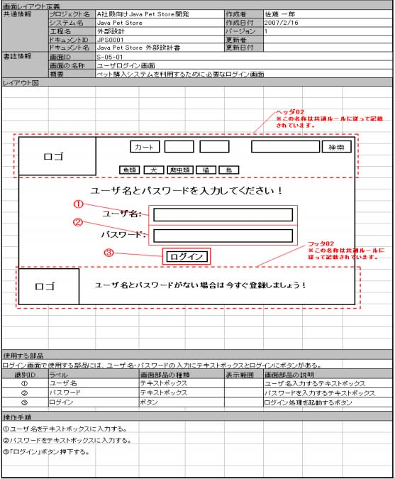
환경설정
마스타관리 | 수주관리
담당자관리 |  | 주문(수주)관리
거래처 관리 |  | 주문집계
상품관리 |  | 납품관리
 |  | 수금관리
 |  | 입금관리

로그
공지사항
질의응답
이용요금
통계

 | 발주관리
환경설정 |  | 주문
담당자관리 |  | 주문(발주)
거래처관리 |  | 내역관리

 | 상품관리
질의 | 거래처관리
통계 | 통계
 | 질의응답/
회원관리
결재관리 | 설정
통계 |  | 마스타관리

